상품제안서
777 쓰리세븐 손톱깎이세트 16000VG | 상품코드: S38959

 |  |  |  |  |  |  | 02-713-8555 | www.synergygift.co.kr
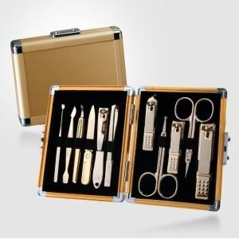

【상세/제작정보】 | <p><span style="font-size: 12pt;">* 손톱깍이 지렛대 디자인은 변경될 수 있습니다</span></p><p>&nbsp;</p>

【인쇄/포장옵션】 | 평판인쇄 / 포장지포장

【공급단가】 | 수량 | 20~ | 50~ | 100~ | 300~ | 500~
*VAT별도 | 골드 | 42,550원 | 41,520원 | 39,820원 | 38,800원 | 37,780원

【상품 URL】 | https://www.synergygift.co.kr:443/src/goods_detail.php?gdno=38959

